Sheet2
【間接疑問文】って疑問詞で作った名詞節は主語や目的語、補語、前置詞の目的語 に当然使えるという事です。 あと、従属接続詞 if / whether によって導かれた名詞節というケースも 間接疑問に含まれます。 I don't know if[whether] he will come. 「私は彼が来るかどうか知らない」 = I don't know something. 「私はあることをしらない。」 + Will he come? 「彼は来ますか。」 主語や補語、前置詞の目的語にもなれます。 Where he was born is a mystery. 「彼がどこで生まれたのかは謎である。」 ※ 疑問副詞 where によって導かれた名詞節が主語になっています。 The question is what she will bring. 「問題は彼女が何を持って来るかだ。」 ※ 疑問代名詞 what によって導かれた名詞節が補語になっています。 I'm not interested in whether you like it or not. 「君がそれを好きか嫌いかなんて、私には興味がない。」 ※ 従属接続詞 whether によって導かれた名詞節が、 前置詞 in の目的語になっています。 要は、疑問詞(疑問代名詞、疑問副詞)や従属接続詞 if / whether は 名詞節を導くことが出来る、と覚えておけばよいのです。

on the other side of ~ 「～の反対側、向こう側」 next to A 「Aの隣」 between A and B 「AとBの間」 across from A 「Aの向かい」 behind A 「Aの後ろ」 in front of A「Aの前」

import calendar print(calendar.month(2018,10))

def seireki(): x = int(input("平成x年は何年？\n\n")) y = x + 1988 print("平成{}年は、西暦{}年です。".format(x , y))

defルール
・引数のある関数
・引数のない関数
・戻り値がある関数
・戻り値がない関数の4つに分類することができます。

・引数は文字列でも数字でもＯＫ

☆defの「戻り値」は そのままのデータとして利用できる！
※「戻り値」を応用するときは「return」
（print関数で同じ数値を視覚表示したとしても、それは「値」ではない「出力結果」）

profile
python-senpai
白シャツ、工房エプロン（Pithon Pisen）
πーπ
メガネ
加藤ちゃん、杏子

Linuxにおいて現在一般的なシェルは「bash」である。がpytonで行う
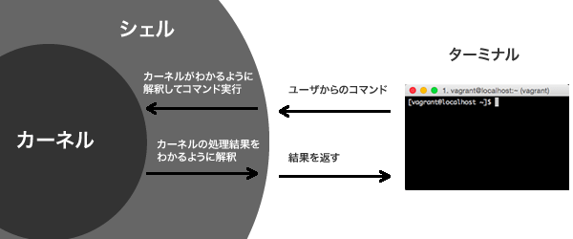

import os

カレントディレクトリの確認 os.getcwd()

ディレクトリの移動
os.chdir("C:\\Users\\ozspade\\Documents\\PythonScripts")

再びカレントディレクトリを確認してみる。
os.getcwd()
'C:\\Users\\ozspade\\Documents\\PythonScripts'

